описание моделей
Модель | Варианты подключения |  | Обзор
Aria | U-нижнее центральное |  | Схема подключения нижнее центральное с внутренней резьбой 1/2, межосевое расстояние 50 мм. Расположение радиатора вертикальное. Снизу левой крайней секции, сливная пробка в виде крана маевского. В верхней левой части кран маевского.
Aria | U-нижнее левое |  | Схема подключения нижнее левое с внутренней резьбой 1/2, межосевое расстояние 50 мм. Расположение радиатора вертикальное. Снизу правой крайней секции, сливная пробка в виде крана маевского. В верхней правой части кран маевского.
Aria | U-нижнее правое |  | Схема подключения нижнее право с внутренней резьбой 1/2, межосевое расстояние 50 мм Расположение радиатора вертикальное. Снизу левой крайней секции, сливная пробка в виде крана маевского. В верхней части кран маевского.
Aria | U-нижнее разнесенное | 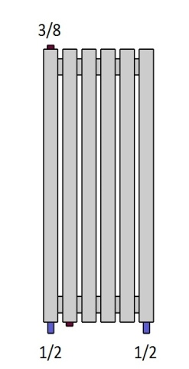 | Схема подключения нижнее разнесенное с внутренней резьбой 1/2, расположение радиатора вертикальное. Снизу на второй секции с левой стороны, сливная пробка в виде крана маевского. В верхней левой части кран маевского.
Aria | U-боковое левое |  | Схема подключения боковое левой с внутренней резьбой 1/2, расположение радиатора вертикальное. Снизу правой крайней секции, сливная пробка в виде крана маевского. В верхней левой части кран маевского.
Aria | U-боковое правое | 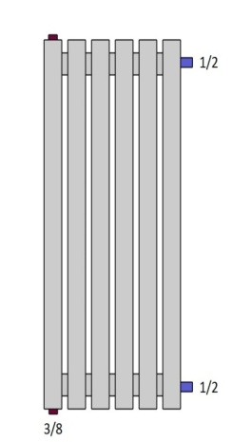 | Схема подключения боковое правое с внутренней резьбой 1/2, расположение радиатора вертикальное. Снизу левой крайней секции, сливная пробка в виде крана маевского. В верхней левой части кран маевского.
Aria | X-нижнее правое | 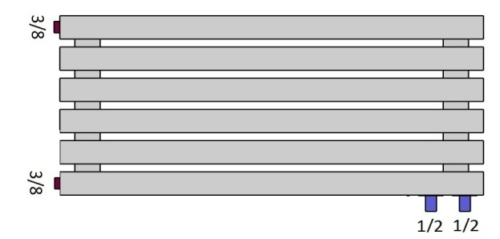 | Схема подключения нижнее право с внутренней резьбой 1/2, межосевое расстояние 50 мм Расположение радиатора горизонтальное. Снизу с левой стороны, сливная пробка в виде крана маевского. В верхней части кран маевского.
Aria | X-нижнее слева |  | Схема подключения нижнее левое с внутренней резьбой 1/2, межосевое расстояние 50 мм Расположение радиатора горизонтальное, с правой стороны снизу сливная пробка в виде крана маевского. В верхней правой части кран маевского.
Aria | X-нижнее разнесенное | 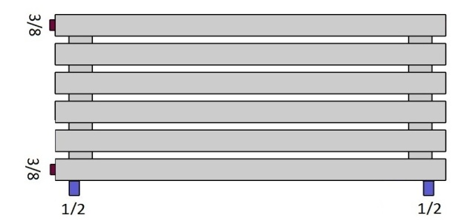 | Схема подключения нижнее разнесенное с внутренней резьбой 1/2, расположение радиатора горизонтальное, с левой стороны снизу сливная пробка в виде крана маевского. В верхней левой части кран маевского.
Aria | X-боковое правое | 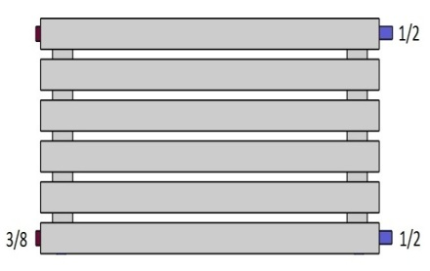 | Схема подключения боковое правое с внутренней резьбой 1/2, расположение радиатора горизонтальнон. Снизу с левой стороны, сливная пробка в виде крана маевского. В верхней левой части кран маевского.
Aria | X-боковое левое |  | Схема подключения боковое левой с внутренней резьбой 1/2, расположение радиатора горизонтальное. Снизу с правой стороны, сливная пробка в виде крана маевского. В верхней правой части кран маевского.
Bordo | X-нижнее левое |  | Схема подключения нижнее левое с внутренней резьбой 1/2, межосевое расстояние 50 мм Расположение радиатора горизонтальное, с правой стороны снизу сливная пробка в виде крана маевского. В верхней правой части кран маевского.
Bordo | X-нижнее правое | 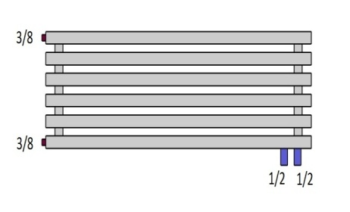 | Схема подключения нижнее правое с внутренней резьбой 1/2, межосевое расстояние 50 мм. Расположение радиатора горизонтальное, с левой стороны снизу сливная пробка в виде крана маевского. В верхней левой части кран маевского.
Bordo | X-боковое левое |  | Схема подключения боковое левое с внутренней резьбой 1/2, расположение радиатора горизонтальное, с правой стороны снизу сливная пробка в виде крана маевского. В верхней правой части кран маевского.
Bordo | X-боковое правое |  | Схема подключения боковое левое с внутренней резьбой 1/2, расположение радиатора горизонтальное, с левой стороны снизу сливная пробка в виде крана маевского. В верхней левой части кран маевского.
Bordo | X-нижнее разнесенное | 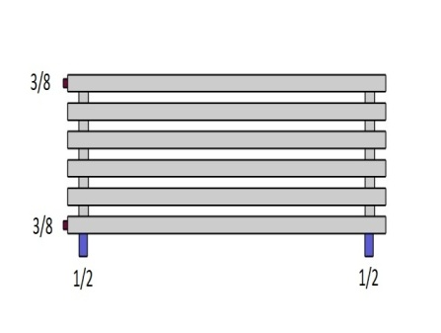 | Схема подключения нижнее разнесенное с внутренней резьбой 1/2, расположение радиатора горизонтальное, с левой стороны снизу сливная пробка в виде крана маевского. В верхней левой части кран маевского.
Bordo | U-нижнее центральное |  | Схема подключения нижнее центральное с внутренней резьбой 1/2, межосевое расстояние 50 мм. Расположение радиатора вертикальное. Снизу левой крайней секции, сливная пробка в виде крана маевского. В верхней левой части кран маевского.
Bordo | U-нижнее правое |  | Схема подключения нижнее левое с внутренней резьбой 1/2, расположение радиатора вертикальное, с левой стороны снизу сливная пробка в виде крана маевского. В верхней правой части кран маевского.
Bordo | U-нижнее левое |  | Схема подключения нижнее левой с внутренней резьбой 1/2, расположение радиатора вертикальное, с правой стороны снизу сливная пробка в виде крана маевского. В верхней правой части кран маевского.
Bordo | U-нижнее разнесенное |  | Схема подключения нижнее разнесенное с внутренней резьбой 1/2, расположение радиатора вертикальное. Снизу на второй секции с левой стороны, сливная пробка в виде крана маевского. В верхней левой части кран маевского.
Bordo | U-боковое правое |  | Схема подключения нижнее право с внутренней резьбой 1/2, межосевое расстояние 50 мм Расположение радиатора вертикальное. Снизу левой крайней секции, сливная пробка в виде крана маевского. В верхней части кран маевского.
Bordo | U-боковое левое |  | Схема подключения боковое левой с внутренней резьбой 1/2, расположение радиатора вертикальное. Снизу правой крайней секции, сливная пробка в виде крана маевского. В верхней левой части кран маевского.
Aria/Bordo | UE-нижнее слева/справа |  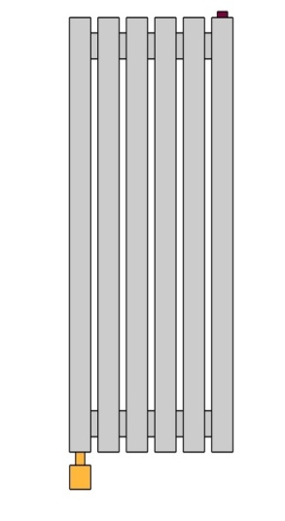 | Схема подключения нижнее слева/справа с внутренней резьбой 1/2, под электрический тэн расположение радиатора может быть как горизонтальное (расположение тена в нижней секции) так и вертикальное. В верхней части кран маевского.

